Sheet1
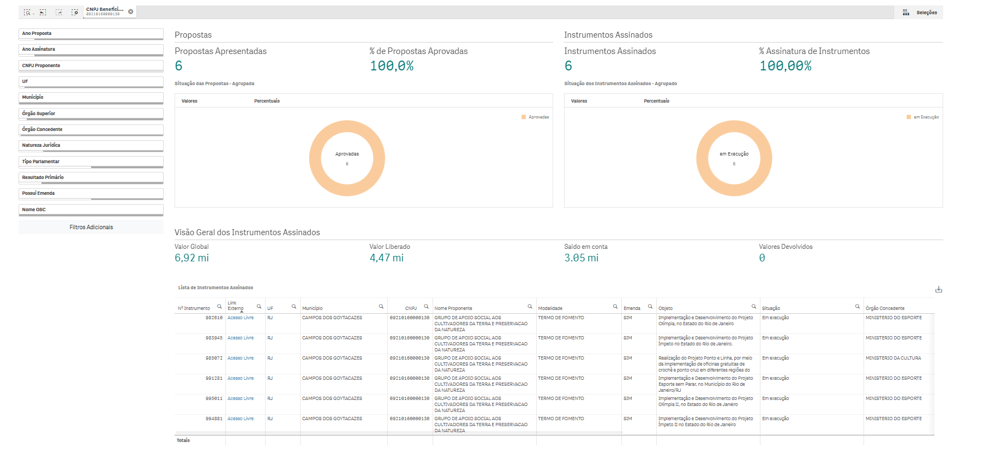
Nº Instrumento | Link Externo | UF | Município | CNPJ | Nome Proponente | Modalidade | Emenda | Objeto | Situação | Órgão Concedente | Natureza Jurídica | Início Vigência | Fim Vigência | Instrumentos Assinados | Valor Global | Valor Emenda | Valor Empenhado | Valor Liberado | Total em Movimentações Financeiras | Saldo em conta | Vl Devolvido
982610 | https://discricionarias.transferegov.sistema.gov.br/voluntarias/ConsultarProposta/ResultadoDaConsultaDePropostaDetalharProposta.do?idProposta=2133663&Usr=guest&Pwd=guest | RJ | CAMPOS DOS GOYTACAZES | 09210160000130 | GRUPO DE APOIO SOCIAL AOS CULTIVADORES DA TERRA E PRESERVACAO DA NATUREZA | TERMO DE FOMENTO | SIM | Implementação e Desenvolvimento do Projeto Olímpia, no Estado do Rio de Janeiro | Em execução | MINISTERIO DO ESPORTE | Organização da Sociedade Civil | 22/12/2025 | 22/06/2027 | 1 | 1,225,000.00 | R$ 1,225,000.00 | 1,225,000.00 | 1,225,000.00 | 202,448.10 | 1,044,206.71 | 0.00
983945 | https://discricionarias.transferegov.sistema.gov.br/voluntarias/ConsultarProposta/ResultadoDaConsultaDePropostaDetalharProposta.do?idProposta=2141904&Usr=guest&Pwd=guest | RJ | CAMPOS DOS GOYTACAZES | 09210160000130 | GRUPO DE APOIO SOCIAL AOS CULTIVADORES DA TERRA E PRESERVACAO DA NATUREZA | TERMO DE FOMENTO | SIM | Implementação e Desenvolvimento do Projeto Ímpeto no Estado do Rio de Janeiro. | Em execução | MINISTERIO DO ESPORTE | Organização da Sociedade Civil | 15/12/2025 | 15/04/2027 | 1 | 1,568,966.00 | R$ 1,568,966.00 | 1,568,966.00 | 1,568,966.00 | 680,315.24 | 909,959.76 | 0.00
985072 | https://discricionarias.transferegov.sistema.gov.br/voluntarias/ConsultarProposta/ResultadoDaConsultaDePropostaDetalharProposta.do?idProposta=2147219&Usr=guest&Pwd=guest | RJ | CAMPOS DOS GOYTACAZES | 09210160000130 | GRUPO DE APOIO SOCIAL AOS CULTIVADORES DA TERRA E PRESERVACAO DA NATUREZA | TERMO DE FOMENTO | SIM | Realização do Projeto Ponto e Linha, por meio da implementação de oficinas gratuitas de crochê e ponto cruz em diferentes regiões do Estado do Rio de Janeiro, com foco na formação cultural, transmissão de saberes tradicionais e estímulo à autonomia produtiva | Em execução | MINISTERIO DA CULTURA | Organização da Sociedade Civil | 24/12/2025 | 08/02/2027 | 1 | 600,000.00 | R$ 600,000.00 | 600,000.00 | 600,000.00 | 151,532.40 | 0.00 | 0.00
991281 | https://discricionarias.transferegov.sistema.gov.br/voluntarias/ConsultarProposta/ResultadoDaConsultaDePropostaDetalharProposta.do?idProposta=2159120&Usr=guest&Pwd=guest | RJ | CAMPOS DOS GOYTACAZES | 09210160000130 | GRUPO DE APOIO SOCIAL AOS CULTIVADORES DA TERRA E PRESERVACAO DA NATUREZA | TERMO DE FOMENTO | SIM | Implementação e Desenvolvimento do Projeto Esporte sem Parar, no Município do Rio de Janeiro/RJ | Em execução | MINISTERIO DO ESPORTE | Organização da Sociedade Civil | 30/12/2025 | 30/04/2027 | 1 | 1,078,000.00 | R$ 1,078,000.00 | 1,078,000.00 | 1,078,000.00 | 0.00 | 1,094,235.98 | 0.00
995011 | https://discricionarias.transferegov.sistema.gov.br/voluntarias/ConsultarProposta/ResultadoDaConsultaDePropostaDetalharProposta.do?idProposta=2186483&Usr=guest&Pwd=guest | RJ | CAMPOS DOS GOYTACAZES | 09210160000130 | GRUPO DE APOIO SOCIAL AOS CULTIVADORES DA TERRA E PRESERVACAO DA NATUREZA | TERMO DE FOMENTO | SIM | Implementação e Desenvolvimento do Projeto Olímpia II, no Estado do Rio de Janeiro | Em execução | MINISTERIO DO ESPORTE | Organização da Sociedade Civil | 17/06/2026 | 17/09/2027 | 1 | 980,000.00 | R$ 980,000.00 | 980,000.00 | 0.00 | 0.00 | 0.00 | 0.00
994881 | https://discricionarias.transferegov.sistema.gov.br/voluntarias/ConsultarProposta/ResultadoDaConsultaDePropostaDetalharProposta.do?idProposta=2186544&Usr=guest&Pwd=guest | RJ | CAMPOS DOS GOYTACAZES | 09210160000130 | GRUPO DE APOIO SOCIAL AOS CULTIVADORES DA TERRA E PRESERVACAO DA NATUREZA | TERMO DE FOMENTO | SIM | Implementação e Desenvolvimento do Projeto Ímpeto II no Estado do Rio de Janeiro | Em execução | MINISTERIO DO ESPORTE | Organização da Sociedade Civil | 17/06/2026 | 17/09/2027 | 1 | 1,470,000.00 | R$ 1,470,000.00 | 1,470,000.00 | 0.00 | 0.00 | 0.00 | 0.00

